画面レイアウト
機能No.536 設定保持をする。（状態保存）
→イベント定義 No.25へ記載
概要
各画面から渡された情報を元にカレンダーを表示する。

画面レイアウト

 | - |  | 標準レイアウト
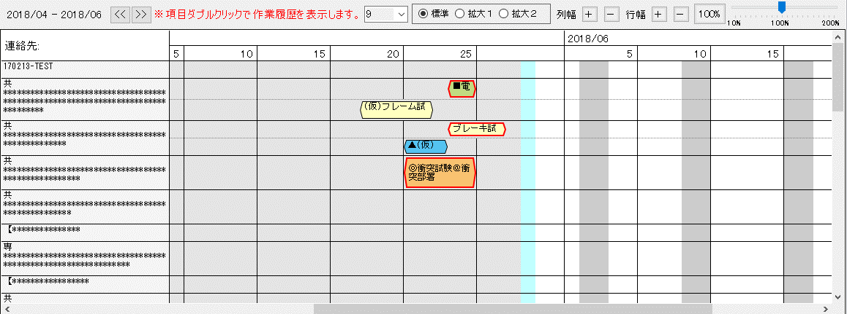

機能No.536 無駄行を表示しない仕様とする。
→イベント定義 No.19へ記載

機能No.536 スケジュール背景色の変更
機能No.89 EBOMカレンダーと連携し、稼働日と非稼働日を表示する。
→項目定義（配色）へ記載

機能No.536 標準、拡大１、拡大２を追加

 | - |  | 拡大１レイアウト
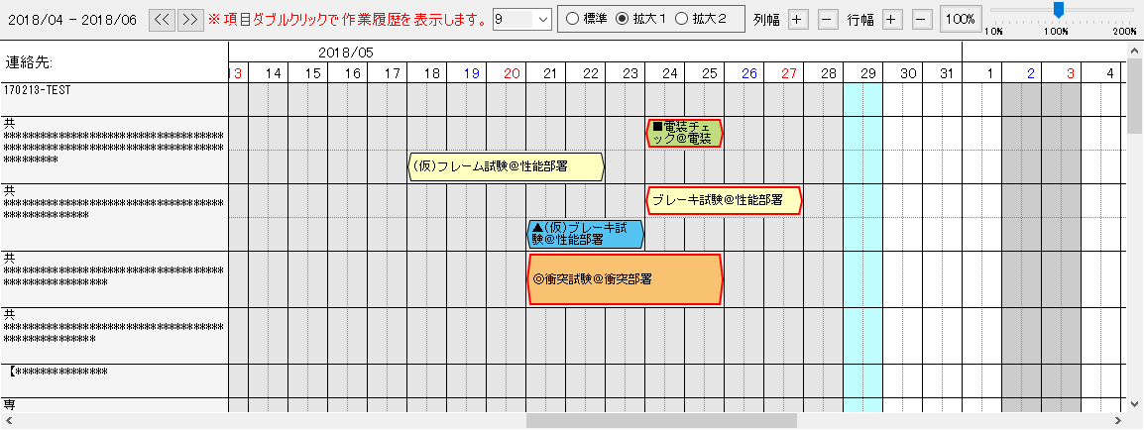

課題管理表No.44
時間のデフォルトについて
→「開始時間・終了時間仕様_補足説明」シートを参照ください。
課題管理表No.54
→「同一行＋別レイアウト表現パターン」シートを参照ください。

機能No.536 標準、拡大１、拡大２を追加

 | - |  | 拡大２レイアウト
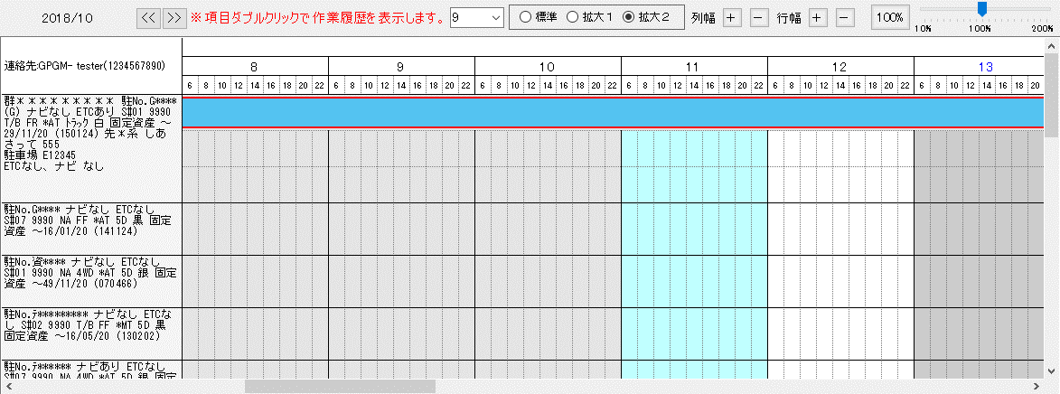

2018/09/06 上期リリース
不具合管理票No.32にて対応。
拡大２のみ１ヶ月表示とする。

機能No.536 標準、拡大１、拡大２を追加

機能No.32 １列目にソート、フィルタ機能を追加
機能No.536 2017年下期実施「時期開発に向けた仕様の検討」の内容をシステム反映する｡

 | - |  | コンテキストメニュー
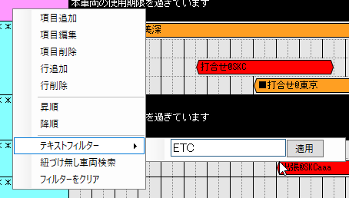
「同一行＋別レイアウト表現パターン」
の案１採用により、
初めから常に「スケジュール未設定」の行を１行表示しておく修正により、行追加・行削除が不要となります。
→あわせて「項目定義（スケジュール仕様）」を修正しました。

機能No.147 試験車管理SYS情報と紐づきがない車両を検索出来る様にする｡
→項目定義No.20へ記載

仕様決定につきキャプチャを差し替えました。
 |  | ※テキストフィルター仕様
 |  | カレンダーグリッドに表示されている項目名の部分一致検索を行う。
 |  | 「適用」ボタンを押下することにより、１文字から検索を行う。

カレンダースケジュールをマウスで移動した際に、同じ行で日付が重複した場合表示をする。
 | - |  | 同一行重複エラーダイアログ

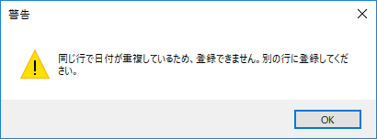

カレンダースケジュールをマウスで移動した際に、別の項目の行へ移動した場合に表示をする。
※ただし、スケジュールコピーによるスケジュール複製は可とする。
 | - |  | スケジュール移動エラーダイアログ

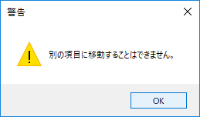

機能No.536 フォントサイズ変更を追加。
→詳細は項目定義 No.5へ記載
 | - |  | フォントサイズ変更コントロール

 |  | フォントサイズ変更範囲は以下の通り。
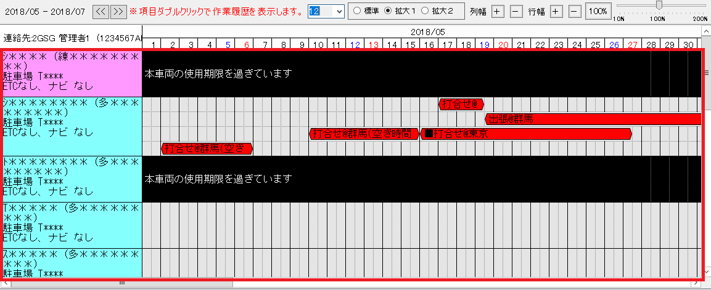

 | - |  | 行タイトル欄
機能No.536 行タイトルの文字列見切れを修正。
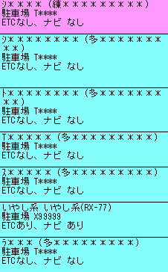

 |  | ※カーシェア管理・車両検索から遷移してきた場合は該当行を黄色にする。
 |  | （該当画面：カーシェア日程、外製車日程）

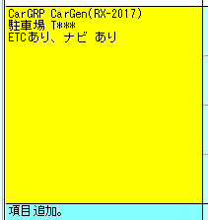

2018/10/04 上期リリース
不具合管理票No.185にて対応。

機能No.536 標準、拡大１、拡大２を追加。
→詳細は項目定義 No.6へ記載
 | - |  | レイアウト変更ラジオボタン

機能No.536 列幅、行幅の調整､及び設定保持する｡
→項目定義No.7,8,9,10へ記載
→イベント定義No.21,22,23,24へ記載
 | - |  | 列幅、行幅修正ボタン

 | - |  | カレンダーズームコントロール
機能No.536 100%イニシャル値へ戻るボタンの追加。
→項目定義No.12へ記載
→イベント定義No.16へ記載

項目定義（配色）
■背景色
 | サンプル | 種別 | 背景色
 | 基本色（稼働日） |  | #ffffff
 | 当日 |  | #c0ffff
 | 休日（非稼働日） |  | #cccccc
 | 過去日 |  | #e5e5e5
 | 使用できない | 本車両の使用期限を過ぎています | #000000

■スケジュール色

サンプル
 | 試験車日程と外製車日程で共通 ※カーシェア日程についてはカーシェア日程の設計書に記載
 | サンプル | 種別 | 背景色
 |  | デフォルトカラー（スケジュール区分「無し」） | #fff67f
◎サンプル
 |  | スケジュール区分「◎」 | #f9c270
■サンプル
 |  | スケジュール区分「■」 | #c1db81
▲サンプル
 |  | スケジュール区分「▲」 | #54c3f1
サンプル
 |  | クローズ（終了） | #b3b3b3

項目定義（スケジュール仕様）
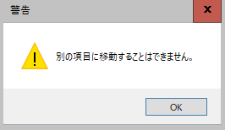
■スケジュール仕様

◎行の仕様
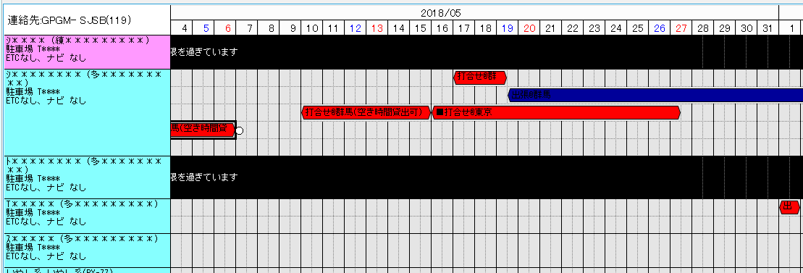

常に１行、スケジュールが登録されていない行を項目の一番下へ表示しておく。

１つの項目に対して複数行を設定できる。
ただし、追加した行に対してスケジュールを登録しないで、
・再度画面を開き直す
・検索し直す
・表示期間の変更
をした場合は、追加した行は削除される。
スケジュールの移動や削除を行った結果、スケジュールが無くなった場合は行の削除を行う。
例）左のイメージでは、スケジュール移動により３行目からスケジュールが無くなったので行を非表示にする。

◎同一行で同日だった場合
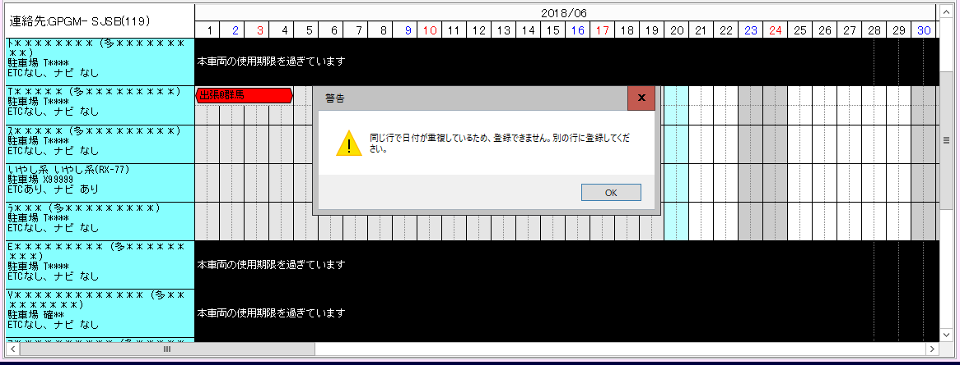
同一行で同じ日にスケジュールが被った場合は
自動的にスケジュールを別の行へ移動させる。
図のようにコーションを表示し、更新は行わない。
課題：
カレンダーグリッド共通で同一行でスケジュールが被った場合は別の行へスケジュールが移動されると記載したが、改めて実現可能かどうか調査し報告する。
調査結果：
実現自体は可能ですが、実現したことにより新たなる課題
（例えば、縦にスケジュールが多い項目の場合、
自動的に別の行へ移動した場合見失うのではないか。
また、テストパターンの増加や調査不足による新たなるバグ等）が発生する可能性が考えられます。
そのため、代替案としてコーション表示イメージへ変更させていただきました。

◎スケジュールの移動の仕様
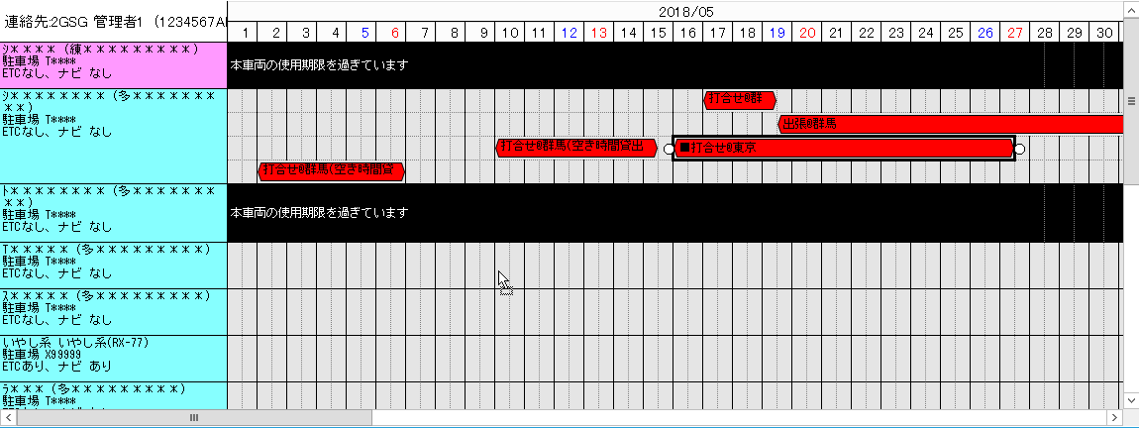

異なる項目へスケジュールを移動した際は以下のメッセージの表示を行う。
※ただし、スケジュールコピーによるスケジュール複製は可とする。

開始時間・終了時間仕様（補足説明）
セルダブルクリック
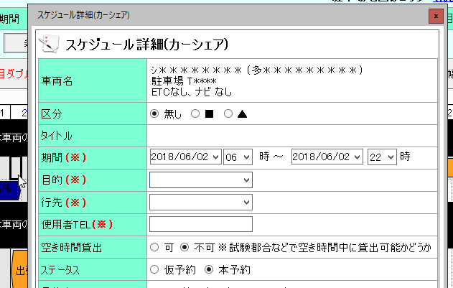

スケジュールがない１つのセルをダブルクリックした場合

拡大１、拡大２のうち、「１日」の範囲内でドラッグ選択をした場合
ドラッグして範囲選択（１日）

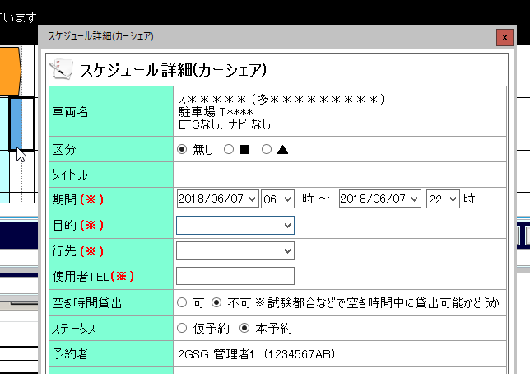

ドラッグして範囲選択（２日～）
拡大１、拡大２のうち、「１日以上」の範囲でドラッグ選択をした場合
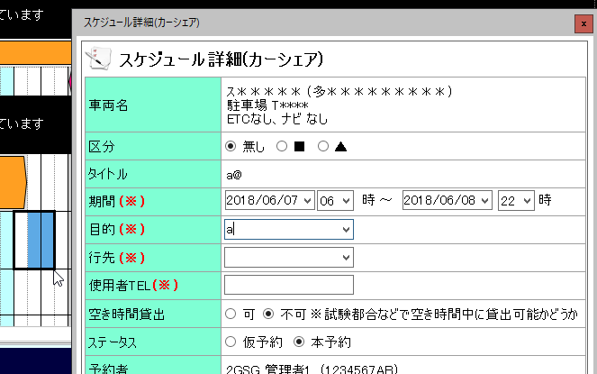

スケジュールをコピー＆ペーストして張り付けた場合
ペースト操作

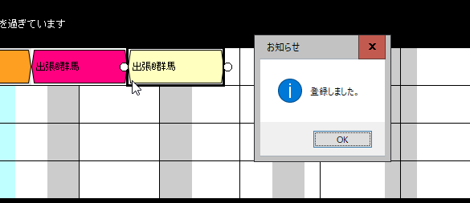

スケジュールダブルクリック
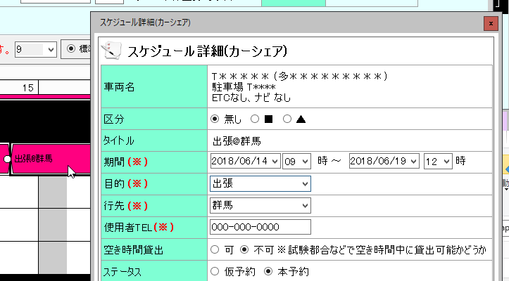

スケジュールをダブルクリックした場合

ドラッグして移動（１日）
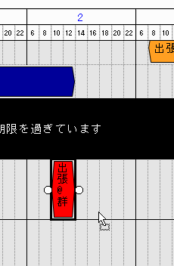

スケジュールを１日の範囲内でドラッグして移動した場合

ドラッグして移動（２日～）
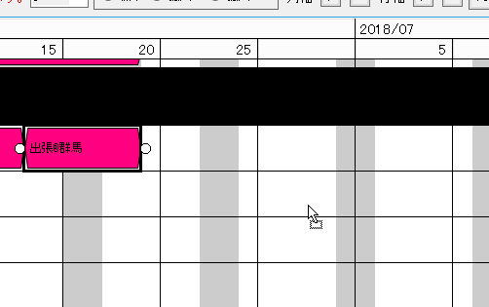

スケジュールを２日以上の範囲で移動した場合

開始日起点修正（日付内）
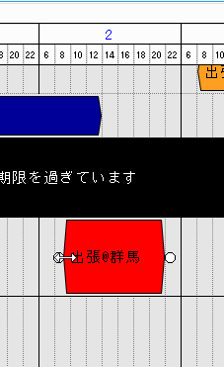

スケジュールの開始にあたる起点を移動した場合（日付をまたがない場合）

開始日起点修正（日付をまたぐ）

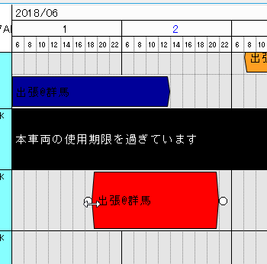
スケジュールの開始にあたる起点を移動した場合（日付をまたいだ場合）

終了日起点修正（日付内）

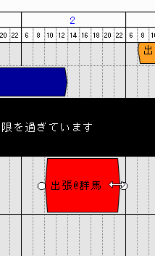

スケジュールの終了にあたる起点を移動した場合（日付をまたがない場合）

終了日起点修正（日付をまたぐ）
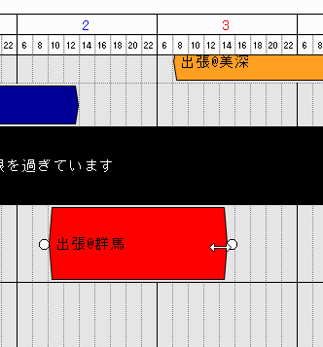

スケジュールの終了にあたる起点を移動した場合（日付をまたいだ場合）

同一行＋別レイアウト表現パターン
●カレンダーグリッド 同一行＋別レイアウトの表現パターン

課題：カレンダーグリッドは以下のように、同一行でのスケジュール被りが反映できない。
そのため、拡大２で１日のうちに複数のスケジュールを同行で登録した場合、別のレイアウト（例：拡大２→標準）でスケジュールを表現できなくなる。

拡大２レイアウト
６月７日 お打ち合わせにより「案１」に決定済み
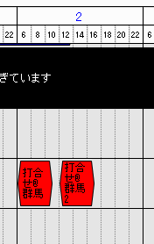

標準レイアウト

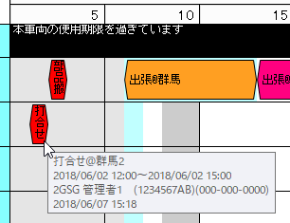

案１：同じ行にスケジュールを登録する際は、同一の日に登録できないようにする。
（工数：増加なし）
拡大２レイアウト
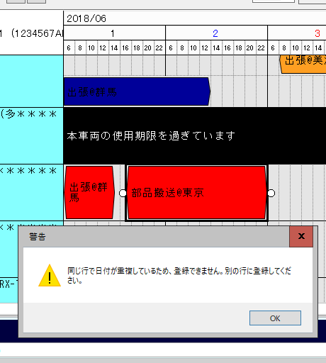
同一行でスケジュールが被った場合は、「同じ行で日付が重複しているため、登録できません。別の行に登録してください」とメッセージを表示する。
メリット：標準、拡大１、拡大２どれに切り替えてもスケジュールが重なることがない。
デメリット：同日にスケジュールを登録しようとした場合は行をわける必要がある。

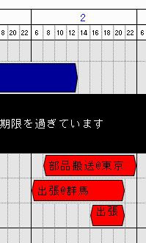
拡大２レイアウト

案２：拡大２では同一日の同一行スケジュールはOKとし、拡大１や標準へ切り替えた際はスケジュールを重ねてしまう。
（工数：増加なし）
拡大２で同じ日で同一行のスケジュール登録はOKとし、
拡大１、標準ではスケジュールを重ねてしまう。
メリット 拡大２での予約は行いやすい。
デメリット 標準、拡大１での予約状況が確認できない。

拡大２レイアウト
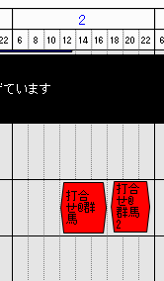
標準レイアウト
拡大１レイアウト

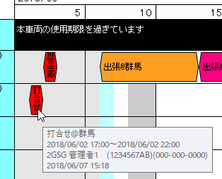
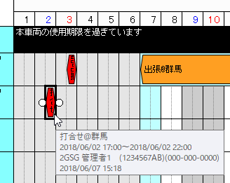

案３：拡大２、拡大１、標準それぞれで行の増減を行い、スケジュールを分けて表示する。
（工数：１ヶ月以上 ※実現するために無理や矛盾がないか、現行データやカレンダーグリッドを使っている画面を含めて調査に時間がかかります）
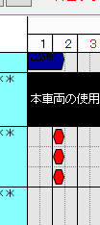
拡大１レイアウト

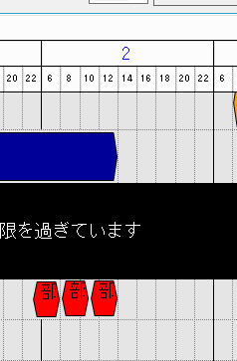
拡大２レイアウト

レイアウトを切り替えた際、例えば２日に３つスケジュールが登録されていた場合は標準や拡大１へ切り替えた際３行にして表示を行う。
メリット：拡大２でのスケジュール予約がしやすい
拡大１、標準でもスケジュールの存在は確認できる。
デメリット：拡大１、標準でのスケジュール変更による処理が複雑となる。
→拡大２のデータは、行番号１に対して複数のスケジュールを保持している。そのデータを標準や拡大１用に複数の行に分けて表示までは、さほど対応は難しくないが、スケジュールの変更（移動など）を行った場合の制御が複雑となり困難である。

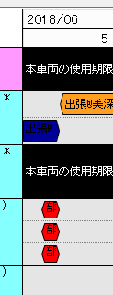
標準レイアウト

